Sheet1
테이블 명 | Member(회원)
컬럼 | user_id | user_name | user_addr | user_tel | user_email | user_password | user_nick
컬럼의미 | 회원id | 이름 | 주소 | 연락처 | 이메일 | 비밀번호 | 닉네임
속성 | varchar | varchar | varchar | varchar | varchar | varchar | varchar
용량 | 15 | 15 | 100 | 13 | 255 | 15 | 15
제약조건 | pk | not null | not null | not null | not null | not null | not null

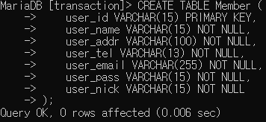
회원테이블

 |  |  | 수산물을 거래 할 수 있게 판매게시판, 구매게시판을 생성한다.

 |  | CREATE DATABASE transaction; |  |  |  | create table Member(
 |  |  |  |  |  | user_id varchar2(15) primary key,
 |  |  |  |  |  | user_name varchar2(15) not null,
 |  | use transaction; | transaction |  |  | user_addr varchar2(100) not null,
 |  |  |  |  |  | user_tel number(13) not null,
 |  |  |  |  |  | user_email varchar2(20) not null,
 |  |  |  |  |  | user_pass varchar2(15) not null,
 |  |  |  |  |  | user_nick varchar2(15) not null
 |  |  |  |  |  | );

